Vidalići
PONUDA - TROŠKOVNIK

 | Datum:

 | Sadržaj:
 | Radovi na uređenju naselja Vidalići

 | Objekt \ Građevina:
 | Naselje Vidalići
 | Novalja
 | 53291 Novalja

 | Investitor \ Naručitelj radova: | OIB:
 | Grad Novalja - mjesni odbor Vidalići | 85290822507
 | Novalja
 | 53291 Novalja

I | PRIPREMNI RADOVI | KOLIČINA | CIJENA (kn) | IZNOS (kn)

 | Čišćenje terena uz šetnicu
1. | Strojno čišćenje terena od suhozida i krupnog kamena. U cijenu ulazi prebacivanje i ukrcaj viška materijala u bilo koje prijevozno sredstvo i prijevoz na deponiju, pronalazak deponija i zbrinjavanje viška materijala je obveza izvođača uz napomenu da na otoku ne postoji službeni deponij. Obračun po m3 očišćenog materijala u sraslom stanju. Napomena: ograničen je pristup mehanizacije, mogućnost rada manjim strojevima do 3t
 | m3 | 50.00

2. | Strojni iskop temeljnih traka za klupe
 | Strojni iskop temeljnih traka za klupe dimenzija 20x110x15 cm, bez obzira na kategoriju tla. Odvoz na deponij je u obvezi izvođača. Obračun po komadu iskopanog temelja.
 | kom | 6.00

3. | Plitki iskop za kabine za presvlačenje, informativni kutak te sanitarni čvor
 | Strojni iskop površinskog sloja materijala u debljini od cca 15 cm sa utovarom i odvozom materijala na deponij, te nabijanje i pripremanje podloge za tamponiranje. U stavku je uključeno razbijanje površinskog kamena, slično. Obračun po m2 iskopanog/očišćenog terena.
 | m2 | 60.00

 | Pripremni radovi- šetnica
4. | Strojni iskop površinskog sloja zemlje bez obzira na kategoriju prosječne debljini 15 cm. Potrebno je površinski iskopati duž cijele trase. Sav nastali otpad izvođač je dužan propisno zbrinuti, te snosi sve troškove zbrinjavanje otpada.
 | Šetnica uz more dulijne100 m' prosječne širine 200 cm
 | m2 | 230.00

I | PRIPREMNI RADOVI | kn -

II | BETONSKI RADOVI | KOLIČINA | CIJENA (kn) | IZNOS (kn)

 | Šetnica
1. | Dobava nabava i ugradnja betonskih rubnjaka od predgotovljenih elemenata tipskog poprečnog presjeka 10/20 / na betonskoj podlozi iz betona klase C12/15. Radovi obuhvaćaju iskop temelja za rubnjake, betoniranje temelja rubnjaka,nabavu rubnjaka, materijala, prijevoz do mjesta ugradnje, ugradnju, fugiranje rubnjaka te sve predradnje za izradu kompletnog rubnjaka. U stavku je uključeno i rezananje rubnjaka ako bude potrebe i zbrinjavanje svog nastalog otpada. Rubnjaci se postavljaju obostrano.
1.1. | parkovni rubnjak 10/20
 | m' | 230.00
1.2. | cestovni rubnjaci 15/25
 | m' | 30.00

2. | Betoniraje temelja klupe i kabine za presvlačenje
 | Dobava nabava i ugradnja betona C25/30 u pripremljene i iskopane temeljne trake. U stavku je uključena izrada rubne oplate, ugradnja armaturne mreže Q335 sa uračunatim preklopima.Obračun po kompletu izbetoniranog platoa
 | Obračun po kompletu.

2.1. | Plato za bicikle 600x300x15cm - komplet | 1.00

2.2. | Plato svlačionica 400x200x15 cm - komplet | 3.00

2.3. | temeljne trake za klupe 20x110x15cm
 | kom | 6.00

II | BETONSKI RADOVI | kn -

III | PODOPODLAGAČKI RADOVI | KOLIČINA | CIJENA (kn) | IZNOS (kn)

 | Šetnica
1 | Nabava i postava betonskih opločnika pravokutnih dimenzija (10x10, 10x15, 10x20 cm ili slično) debljine 6 cm, prošaranog izgleda na prethodnu pripremljenu donju podlogu.Opločnici debljine 6 cm postavljaju se na betonskoj podlozi minimalne debljine 10 cm sa fugiranjem finim pijeskom. Prije same nabave opločnika potrebno je dogovoriti se s Investitorom o boji i obliku vrsti opločnika
 | Radovi obuhvaćaju nabavu svog potrebnog materijala, prijevoz do mjesta ugradnje, ugradnju, pripremu podloge za ugradnju, zatrpavanje fuga pijeskom te sve druge predradnje za izradu istog.
 | Obračun po m2 izvedene površine -m2 | 230.00

 |  | ,
III | PODOPODLAGAČKI RADOVI | kn -

IV | BRAVARSKI RADOVI | KOLIČINA | CIJENA (kn) | IZNOS (kn)

 | Ograda stepeništa
1 | Dobava nabava i ugradnja pocinčane ograde./rukohvate i slično Minimalna visina pocinčane ograde 100,00 cm, boja i oblik pocinčane ograde u skladu s postojećom ograde. Ograda se vijčano pričvršćiva u betonski zid. U stavku je uključeno, nabava odgovarajuće ograde te montaža ograde/rukohvate i sav potreban materijal.
1.1. | Ugradnja pocičane ograde na stepeništu - m' | 20.00
1.2. | Ugradnja pocičane ograde uz rub šetnice | 25.00

 | Napomena
 | Potrebno je mjere, padove uzeti na licu mjesta ugradnje

 | Slike tražene ograde
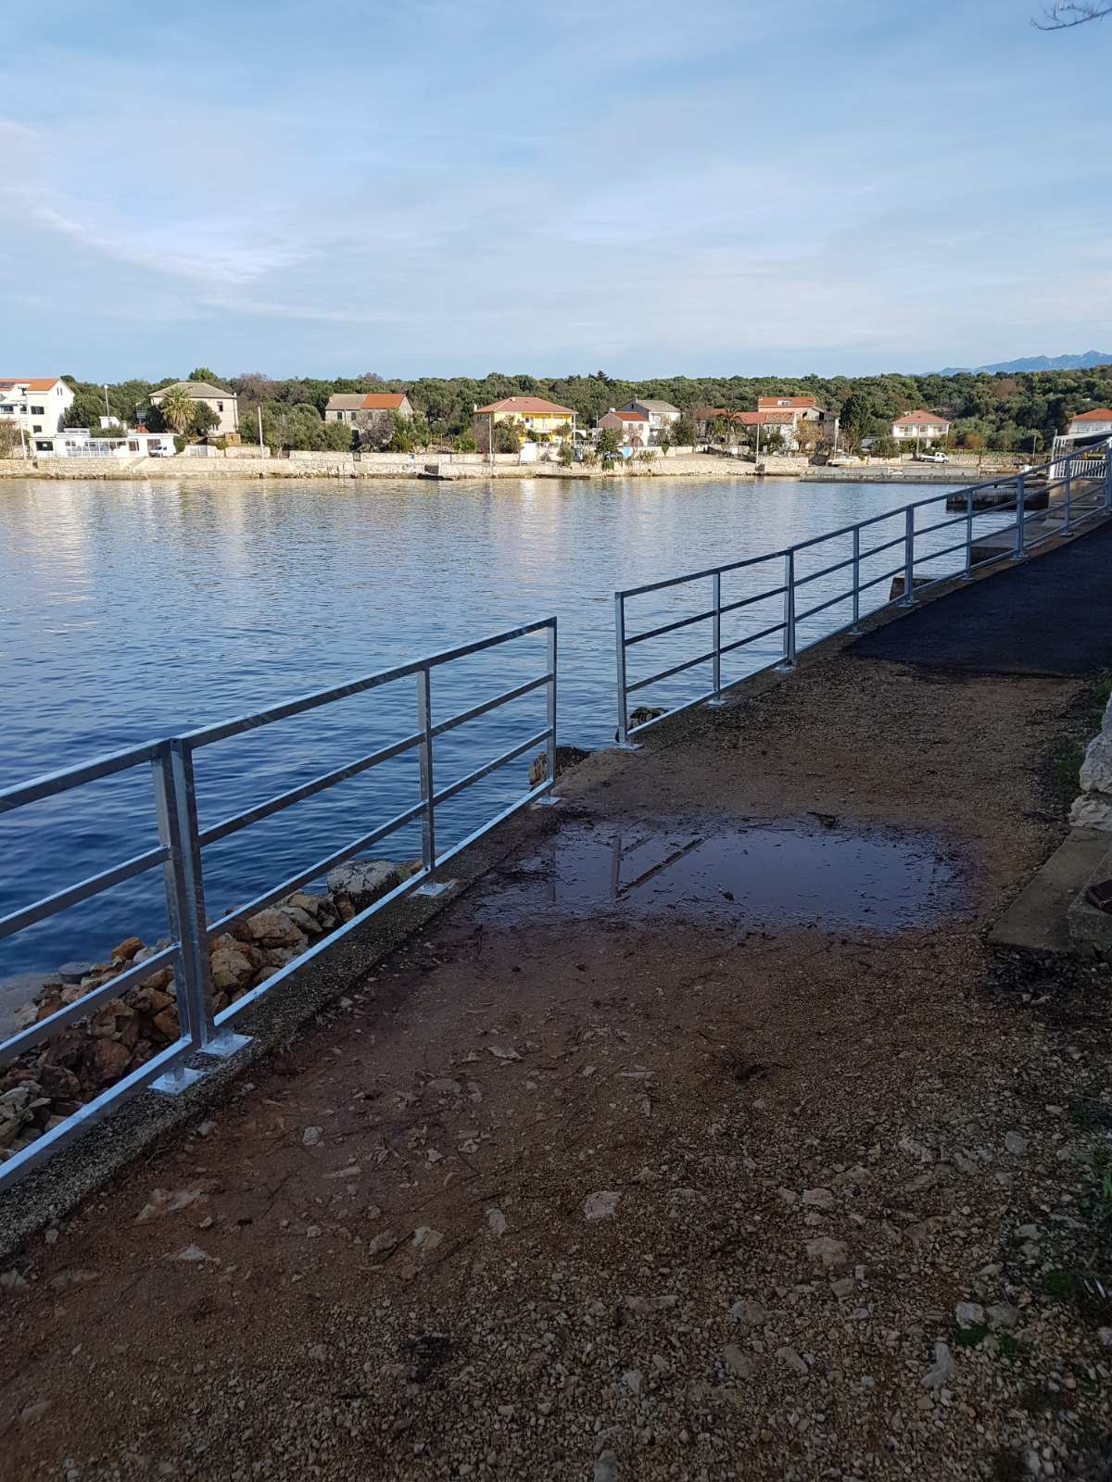

IV | BRAVARSKI RADOVI | kn -

REKAPITULACIJA

I | PRIPREMNI RADOVI | kn -

II | BETONSKI RADOVI | kn -

III | PODOPODLAGAČKI RADOVI | kn -

IV | BRAVARSKI RADOVI | kn -

 | SVI RADOVI I MATERIJALI - UKUPNO: | kn -

 | PDV 25 % | kn -

 | SVI RADOVI I MATERIJALI - UKUPNO: | kn -

